상품제안서
프로디아 목걸이 카드 명함지갑B | 상품코드: S36929

 |  |  |  |  |  |  | 02-713-8555 | www.synergygift.co.kr
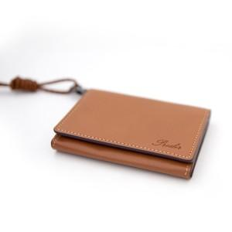

【상세/제작정보】 | <p>- 국내산 소가죽</p><p>- 고급 선물용 케이스 포함 </p>

【인쇄/포장옵션】 | 불박 / 포장지포장

【공급단가】 | 수량 | 100~ | 300~ | 500~ | 1,000~ | 3,000~
*VAT별도 | 단가 | 27,250원 | 26,810원 | 26,160원 | 25,500원 | 25,070원

【상품 URL】 | https://www.synergygift.co.kr:443/src/goods_detail.php?gdno=36929

